APD06
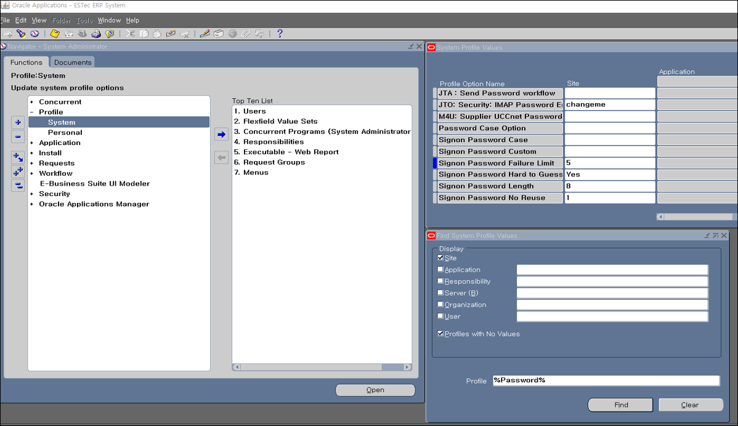
시스템 패스워드 설정 내역

